資格情報のお知らせ
資格情報のお知らせ再交付申請書 |  |  |  |  |  |  |  |  |  |  |  |  |  |  |  |  |  |  | 常務理事 |  | 事務長 |  | 担当者

資格情報のお知らせを紛失・き損したために再交付を希望する場合にご提出ください。
ただし、マイナポータルの 【医療保険の資格情報画面】 を参照できる場合は、当該画面で代用可能なため、原則申請は不要です。

記号 |  | 番号 |  |  |  |  |  | マイナンバー※記号・番号が不明な場合のみ記入 |  |  |  |  |  |  |  |  | 交付対象 に☑ |  |  | □ |  | 本人のみ
 |  |  |  |  |  |  |  |  |  |  |  |  |  |  |  |  |  |  |  | □ |  | 家族のみ
 |  |  |  |  |  |  |  |  |  |  |  |  |  |  |  |  |  |  |  | □ |  | 本人・家族
被保険者氏名 |  |  |  |  |  |  |  | 原籍会社名・所属事業所名 |  |  |  |  |  |  |  |  |  | 連絡先

対象者氏名 |  |  | 生年月日 |  |  |  |  |  |  |  |  |  | 続柄 |  |  | 申請理由
フリガナ |  |  |  | □ | 昭和 |  | □ | 平成 |  | □ | 令和 |  |  |  |  | □ | 滅失
 |  |  |  |  |  | 年 |  |  | 月 |  |  | 日 |  |  |  | □ | き損
対象者氏名 |  |  | 生年月日 |  |  |  |  |  |  |  |  |  | 続柄 |  |  | 申請理由
フリガナ |  |  |  | □ | 昭和 |  | □ | 平成 |  | □ | 令和 |  |  |  |  | □ | 滅失
 |  |  |  |  |  | 年 |  |  | 月 |  |  | 日 |  |  |  | □ | き損
対象者氏名 |  |  | 生年月日 |  |  |  |  |  |  |  |  |  | 続柄 |  |  | 申請理由
フリガナ |  |  |  | □ | 昭和 |  | □ | 平成 |  | □ | 令和 |  |  |  |  | □ | 滅失
 |  |  |  |  |  | 年 |  |  | 月 |  |  | 日 |  |  |  | □ | き損
対象者氏名 |  |  | 生年月日 |  |  |  |  |  |  |  |  |  | 続柄 |  |  | 申請理由
フリガナ |  |  |  | □ | 昭和 |  | □ | 平成 |  | □ | 令和 |  |  |  |  | □ | 滅失
 |  |  |  |  |  | 年 |  |  | 月 |  |  | 日 |  |  |  | □ | き損

留意事項
 | 資格情報のお知らせは、マイナポータルに登録されている【医療保険の資格情報画面】で代用可能です。医療保険の資格情報画面は、スマートフォンなどを用いてマイナポータルへアクセスすることで参照することが可能です。 （右記QRコードからアクセスください。） なお、医療保険の資格情報画面は、マイナポータルのダウンロード機能を用いることであらかじめスマートフォンなどに登録しておくことができます。 医療保険の資格情報画面を参照することが可能な場合は、資格情報のお知らせ（紙）を携帯することは必須ではないため、紛失したとしても再交付の申請は不要です。 資格情報のお知らせのみで医療機関等を受診することはできません。 |  |  |  |  |  |  |  |  |  |  |  |  |  |  | 医療保険の資格情報画面 |  |  |  | QRコードアクセス用▼
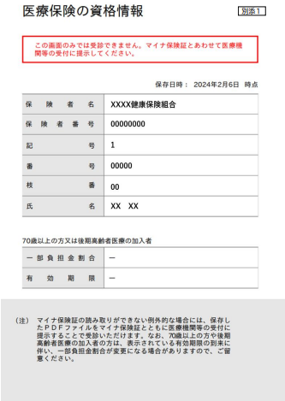

事業主記入欄

 | 上記のとおり被保険者から交付の申請がありましたので届出します。

 |  |  |  |  | 令和 |  |  |  | 年 |  |  | 月 |  | 日 |  | 提出

 | 事業所所在地
 | 事業所名称 |  |  |  |  |  |  |  |  |  |  |  |  |  | 発信者印
 | 事業主氏名
 | 電 話
住所、事業所名、事業主名/代理人名 はゴム印を使用してください。
 |  |  |  |  |  |  |  |  |  |  |  |  |  |  |  |  |  |  |  |  |  |  |  | 129A 古河電工健康保険組合

